医療費控除の明細書
使用環境などにより正しく計算されない場合がありますので、必ずご自身で計算結果等が正しくされているかご確認ください。
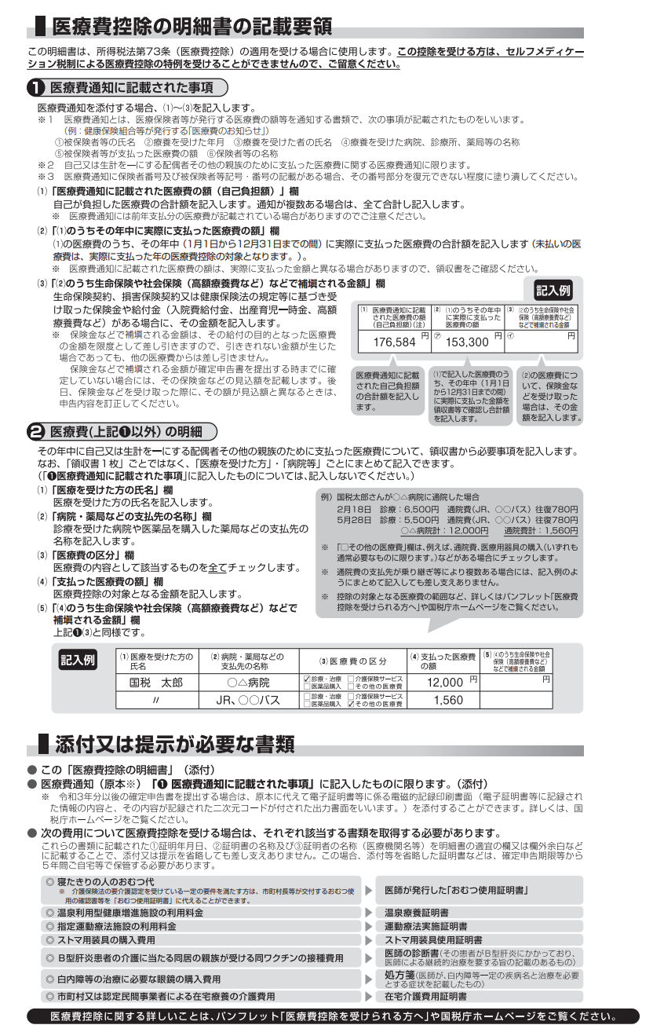
 |  |  | 年分 医療費控除の明細書 【内訳書】
※この控除を受ける方は、セルフメディケーション税制は受けられません。
 | 住 所 |  |  |  |  |  |  | 氏 名

 | １ 医療費通知に記載された事項
 | 医療費通知（※）を添付する場合、右記の⑴～⑶を記入します。 |  |  |  |  | (1) 医療費通知に記載 された医療費の額 （自己負担額）(注) |  |  |  | (2) | (1)のうちその年中に実際に支払った医療費の額 |  |  |  | (3) | (2)のうち生命保険や社会 保険（高額療養費など） などで補填される金額 |  | この明細書は、申告書と一緒に提出してください。左記２に係る領収書等は確定申告期限等から５年間ご自宅等で保管してください。 | 補てんされる金額入力欄
 | ※医療保険者等が発行する医療費の額等を通知する書類で、次の６項目が 記載されたものをいいます。 （例：健康保険組合等が発行する「医療費のお知らせ」）
 |  |  |  |  |  |  |  |  | 円 | ㋐ |  |  |  | 円 | ㋑ | 0 | 円
①被保険者等の氏名、②療養を受けた年月、③療養を受けた者、④療養を受けた病院・診療所・薬局等の名称、⑤被保険者等が支払った医療費の額、⑥保険者等の名称
 |  |  |  |  |  | (注) 医療費通知には前年支払分の医療費が記載されている場合がありますのでご注意ください。
 | ２ 医療費（上記１以外）の明細 |  |  | 「領収書１枚」ごとではなく、 「医療を受けた方」・「病院等」ごとにまとめて記入できます。
 | (1) 医療を受けた方の 氏名 | (2) 病院・薬局などの 支払先の名称 |  | (3) 医療費の区分 |  |  |  |  |  | (4) | 支払った 医療費の額 |  |  |  | (5) | (4)のうち生命保険や社会 保険（高額療養費など） などで補てんされる金額 |  |  | 補てんされる金額入力欄
 |  |  |  | □ | 診療・治療 |  | □ | 介護保険サービス |  |  |  |  |  | 円 | 0 |  | 円
 |  |  |  | □ | 医薬品購入 |  | □ | その他の医療費
 |  |  |  | □ | 診療・治療 |  | □ | 介護保険サービス |  |  |  |  |  |  | 0
 |  |  |  | □ | 医薬品購入 |  | □ | その他の医療費
 |  |  |  | □ | 診療・治療 |  | □ | 介護保険サービス |  |  |  |  |  |  | 0
 |  |  |  | □ | 医薬品購入 |  | □ | その他の医療費
 |  |  |  | □ | 診療・治療 |  | □ | 介護保険サービス |  |  |  |  |  |  | 0
 |  |  |  | □ | 医薬品購入 |  | □ | その他の医療費
 |  |  |  | □ | 診療・治療 |  | □ | 介護保険サービス |  |  |  |  |  |  | 0
 |  |  |  | □ | 医薬品購入 |  | □ | その他の医療費
 |  |  |  | □ | 診療・治療 |  | □ | 介護保険サービス |  |  |  |  |  |  | 0
 |  |  |  | □ | 医薬品購入 |  | □ | その他の医療費
 |  |  |  | □ | 診療・治療 |  | □ | 介護保険サービス |  |  |  |  |  |  | 0
 |  |  |  | □ | 医薬品購入 |  | □ | その他の医療費
 |  |  |  | □ | 診療・治療 |  | □ | 介護保険サービス |  |  |  |  |  |  | 0
 |  |  |  | □ | 医薬品購入 |  | □ | その他の医療費
 |  |  |  | □ | 診療・治療 |  | □ | 介護保険サービス |  |  |  |  |  |  | 0
 |  |  |  | □ | 医薬品購入 |  | □ | その他の医療費
 |  |  |  | □ | 診療・治療 |  | □ | 介護保険サービス |  |  |  |  |  |  | 0
 |  |  |  | □ | 医薬品購入 |  | □ | その他の医療費
 |  |  |  | □ | 診療・治療 |  | □ | 介護保険サービス |  |  |  |  |  |  | 0
 |  |  |  | □ | 医薬品購入 |  | □ | その他の医療費
 |  |  |  | □ | 診療・治療 |  | □ | 介護保険サービス |  |  |  |  |  |  | 0
 |  |  |  | □ | 医薬品購入 |  | □ | その他の医療費
 |  |  |  | □ | 診療・治療 |  | □ | 介護保険サービス |  |  |  |  |  |  | 0
 |  |  |  | □ | 医薬品購入 |  | □ | その他の医療費
 |  |  |  | □ | 診療・治療 |  | □ | 介護保険サービス |  |  |  |  |  |  | 0
 |  |  |  | □ | 医薬品購入 |  | □ | その他の医療費
 |  |  |  | □ | 診療・治療 |  | □ | 介護保険サービス |  |  |  |  |  |  | 0
 |  |  |  | □ | 医薬品購入 |  | □ | その他の医療費
 |  |  |  | □ | 診療・治療 |  | □ | 介護保険サービス |  |  |  |  |  |  | 0
 |  |  |  | □ | 医薬品購入 |  | □ | その他の医療費
 | ２の合計 |  |  |  |  |  |  |  |  | ㋒ | 0 |  |  |  | ㋓ | 0
（㋐＋㋒）
（㋑＋㋓）
 | 医療費の合計 |  |  |  |  |  | A | 0 |  |  |  | 円 | B | 0 |  |  | 円

（合計）
 | ３ 控除額の計算
 | 支払った医療費 | 0 |  | 円 | A
 | 保険金などで 補てんされる金額 | 0 |  |  | B
（マイナスのときは0円）
93
 | 差引金額 （ A - B ） | 0 |  |  | C |  |  | 申告書第一表の「所得金額」の合計欄の金額を転記します。 (注) 次の場合には、それぞれの金額を加算します。 ・ 退職所得及び山林所得がある場合・・・その所得金額 ・ ほかに申告分離課税の所得がある場合・・・その所得金額 （特別控除前の金額） なお、損失申告の場合には、申告書第四表（損失申告用）の
 | 所得金額の合計額 | 0 |  |  | D
（赤字のときは0円）
 | D × 0.05 | 0 |  |  | E
（最高200万円、赤字のときは0円）
 | E と10万円のいずれか 少ない方の金額 | 0 |  |  | F |  |  | 「４繰越損失を差し引く計算」欄の |  |  |  |  |  | の金額を転記します。
申告書第一表の「所得から差し引かれる金額」の医療
費控除欄に転記します。
 | 医療費控除額 （ C － F ） | 0 |  |  | G

